Table 3
Substâncias | CAS n° | Solo (mg.kg-1 de peso seco) (1) |  |  |  |  | Água Subterrâ nea (µg.L-1)
 |  | Referên cia de qualida de | Prevenção | Investigação |  |  | Investigação
 |  |  |  | Agrícola APMax | Residencial | Industrial
Fenóis não clorados
Cresóis | - | na | 0.16 | 6 | 14 | 19 | 175
Fenol | 108-95-2 | na | 0.20 | 5 | 10 | 15 | 140
Ésteres ftálicos
Dietilexil ftalato (DEHP) | 117-81-7 | na | 0.6 | 1.2 | 4 | 10 | 8
Dimetil ftalato | 131-11-3 | na | 0.25 | 0.5 | 1.6 | 3 | 14
Di-n-butil ftalato | 84-74-2 | na | 0.7 | - | - | - | -
Pesticidas organoclorados
Aldrin | 309-00-2 | na | 0.015 | 0.003 | 0.01 | 0.03 | (d)*
Dieldrin | 60-57-1 | na | 0.043 | 0.2 | 0.6 | 1.3 | (d)*
Endrin | 72-20-8 | na | 0.001 | 0.4 | 1.5 | 2.5 | 0,6*
DDT | 50-29-3 | na | 0.010 | 0.55 | 2 | 5 | (c)*
DDD | 72-54-8 | na | 0.013 | 0.8 | 3 | 7 | (c)*
DDE | 72-55-9 | na | 0.021 | 0.3 | 1 | 3 | (c)*
HCH beta | 319-85-7 | na | 0.011 | 0.03 | 0.1 | 5 | 0.07
HCH – gama (Lindano) | 58-89-9 | na | 0.001 | 0.02 | 0.07 | 1.5 | 2*
PCBs
TOTAL | - | na | 0,0003 (3) | 0.01 | 0.03 | 0.12 | 3.5
(1) – Para comparação com valores orientadores, utilizar as recomendações dos métodos 3050b (exceto para o elemento mercúrio) ou 3051 da USEPA–SW–846 ou outro procedimento equivalente, para digestão ácida de amostras de solos na determinação das substâncias inorgânicas por técnicas espectrométricas. E - a ser definido pelo Estado. na - não se aplica para substâncias orgânicas. (a) somatória para triclorobenzenos = 20 µg.L-1. (b) somatória para 1,2 dicloroetenos; = 50 µg.L-1. (c) somatória para DDT-DDD-DDE = 2 µg.L-1. (d) somatória para Aldrin e Dieldrin = 0,03 µg.L-1. * Padrões de potabilidade de substâncias químicas que representam risco à saúde definidos na Portaria no 518/2004 do Ministério da Saúde (Tabela 3).
** Valores calculados com base em risco à saúde humana, de acordo com o escopo desta Resolução. Diferem dos padrões de aceitação para consumo humano definidos na Portaria no 518/2004 do Ministério da Saúde (Tabela 5) e dos valores máximos permitidos para consumo humano definidos no Anexo I da Resolução CONAMA no 396/2008.
Adaptado de: CETESB, SP. Decisão de Diretoria no 195-2005-E, de 23 de novembro de 2005. DOE, Poder Executivo, SP, 3/12/2005, seção 1, v.115, n.227, p.22-23. Retificação no DOE, 13/12/2005, v.115, n.233, p.42.
ANEXO III
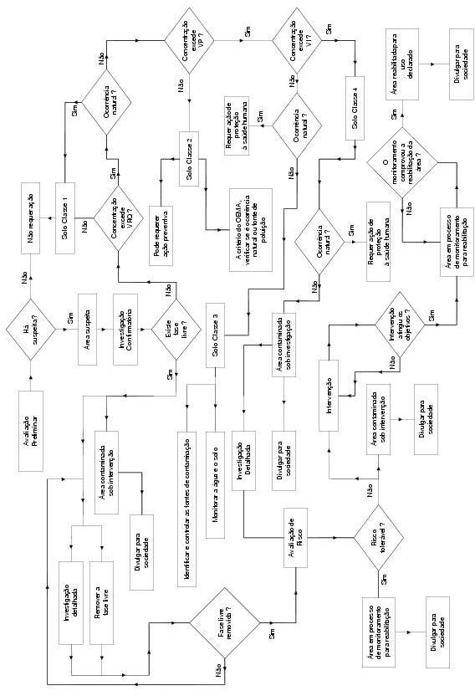
Fluxograma das etapas de gerenciamento de áreas contaminadas, conforme preconizado no art. 21.

